BUGS|IMPROVEMENTS
BŁĘDY

ID | Tytuł | Opis | Kroki reprodukcji | Priorytet | Środowisko testowe | System operacyjny i przeglądarka | Data zgłoszenia | Autor | Załączniki
Sło-001 | Strona główna - przycisk KONTAKT przemieszcza się poniżej głównego panelu podczas powiększenia okna przeglądarki. | Podczas powiększania strony np.. Do 125% lub 175% przycisk "KONTAKT" z panelu głównego przemieszcza się pod ten panel. | 1. Otwórz przeglądarkę i przejdź na stronę http://www.aptekaslonik.pl/. 2. Ustaw powiększenie przeglądarki na 100%, a następnie na 125% i zaobserwuj co się dzieje z przyciskiem "KONTAKT" z panelu głównego. | Low | Produkcyjne | Windows 10, Przeglądarka Chrome Wersja 72.0.3626.109 64-bitowa | 20.02.2019 | Paulina Łopusiewicz | 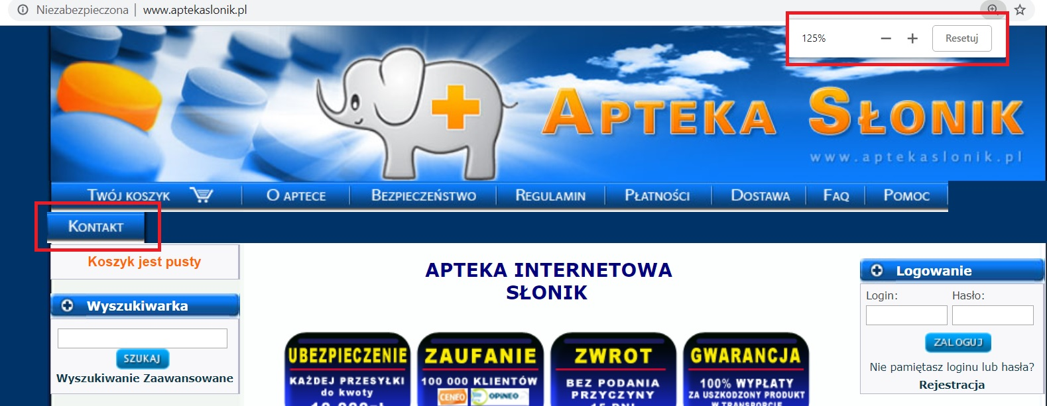
Sło-002 | Strona główna - baner "Zapytaj farmaceutę" rozjeżdżają się podczas powiększenia strony do 150% i wychodzi poza obramowanie. |  | 1. Otwórz przeglądarkę i przejdź na stronę http://www.aptekaslonik.pl/. 2. Ustaw powiększenie przeglądarki na 150% i przyjrzyj się banerowi "Zapytaj farmaceutę" z prawej strony przeglądarki. | Medium | Produkcyjne | Windows 10, Przeglądarka Chrome Wersja 72.0.3626.109 64-bitowa | 20.02.2019 | Paulina Łopusiewicz
Sło-003 | Strona główna - przyciski "SZUKAJ", "ZAPISZ" i "WYPISZ" są za blisko okna pod którym się znajdują - brak odstępu. | Przyciski powinny znajdować się w małym odstępie pod oknem wyszukiwarki/oknem wpisywania maila - jak w przypadku przycisku "ZALOGUJ". | 1. Otwórz przeglądarkę i przejdź na stronę http://www.aptekaslonik.pl/. 2. Spójrz na przycisk "ZALOGUJ" pod banerem logowanie i porównaj go z przyciskami: "SZUKAJ" pod banerem Wyszukiwarka oraz "ZAPISZ" i "WYPISZ" pod banerem Newsletter. | Low | Produkcyjne | Windows 10, Przeglądarka Chrome Wersja 72.0.3626.109 64-bitowa | 20.02.2019 | Paulina Łopusiewicz | 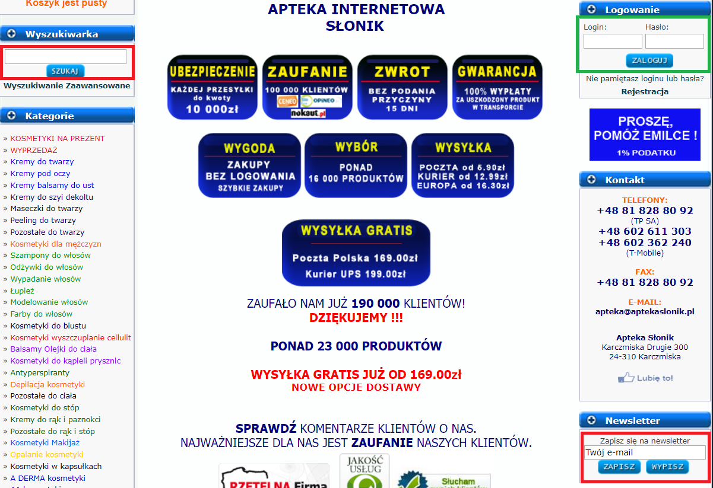
Sło-004 | Strona główna - nieujednolicony sposób przekierowania na inną stronę przez banery i przyciski. | Niektóre banery/przyciski kierują na inną stronę otwierając ją w tej samej karcie przeglądarki, niektóre w nowej karcie, a niektóre przyciski nie działają. | 1. Otwórz przeglądarkę i przejdź na stronę http://www.aptekaslonik.pl/. 2. Klikaj po kolei we wszystkie banery i przyciski znajdujące się na stronie głównej w jej środkowej części (bez bocznych paneli) i zwróć uwagę, czy otwierają nowe strony w aktualnej czy nowej karcie przeglądarki. Większość stron otwiera się w aktualnej karcie przeglądarki, w nowej karcie przeglądarki otwierają strony banery/przyciski: "UBEZPIECZENIE", "NOWOŚĆ", "PROMOCJA" i "POLECAMY". Nie działają banery: "ZWROT", "GWARANCJA". | Medium | Produkcyjne | Windows 10, Przeglądarka Chrome Wersja 72.0.3626.109 64-bitowa | 20.02.2019 | Paulina Łopusiewicz
Sło-005 | Strona główna - puste komórki w tabelach. | W dwóch tabelach widoczne są niepotrzebne puste komórki. | 1. Otwórz przeglądarkę i przejdź na stronę http://www.aptekaslonik.pl/. 2. Zjedź w dół strony do tabeli "Apteka internetowa Słonik - o nas...| Apteka internetowa - co nas wyróżnia?" - w drugiej kolumnie pod komórką z napisem "DBAŁOŚĆ" widnieje pusta komórka. 3. Zjedź w dół strony do tabeli "NOWOŚCI KOSMETYCZNE" - pod nagłówkiem zawiera pustą komórkę tabeli. | Low | Produkcyjne | Windows 10, Przeglądarka Chrome Wersja 72.0.3626.109 64-bitowa | 20.02.2019 | Paulina Łopusiewicz
Sło-006 | Strona główna - niejednolite wyśrodkowanie tekstu w tabeli. |  | 1. Otwórz przeglądarkę i przejdź na stronę http://www.aptekaslonik.pl/. 2. Zjedź w dół strony do tabeli "KOSMETYKI I PRODUKTY POLECANE". Pod nagłówkiem w kolejnym wierszu teksty w obu kolumnach nie są jednakowo wyśrodkowane. | Trivial | Produkcyjne | Windows 10, Przeglądarka Chrome Wersja 72.0.3626.109 64-bitowa | 20.02.2019 | Paulina Łopusiewicz
Sło-007 | Strona główna - tabela "KOSMETYKI PRODUCENT" - brak znacznika przed marką Vichy, niepotrzebny przecinek po ostatnim słowie w tabeli, brak odstępu po ostatniej linijce tekstu. | Marka Vichy powinna być poprzedzona takim samym znacznikiem jak reszta marek w tabeli. Przecinek po ostatnim wymienionym produkcie jest zbędny. Po ostatniej linijce tekstu w tabeli powinien być niewielki odstęp, tak aby litery nie nachodziły na obramowanie tabeli. | 1. Otwórz przeglądarkę i przejdź na stronę http://www.aptekaslonik.pl/. 2. Zjedź w dół strony do tabeli "KOSMETYKI PRODUCENT". | Trivial | Produkcyjne | Windows 10, Przeglądarka Chrome Wersja 72.0.3626.109 64-bitowa | 20.02.2019 | Paulina Łopusiewicz | 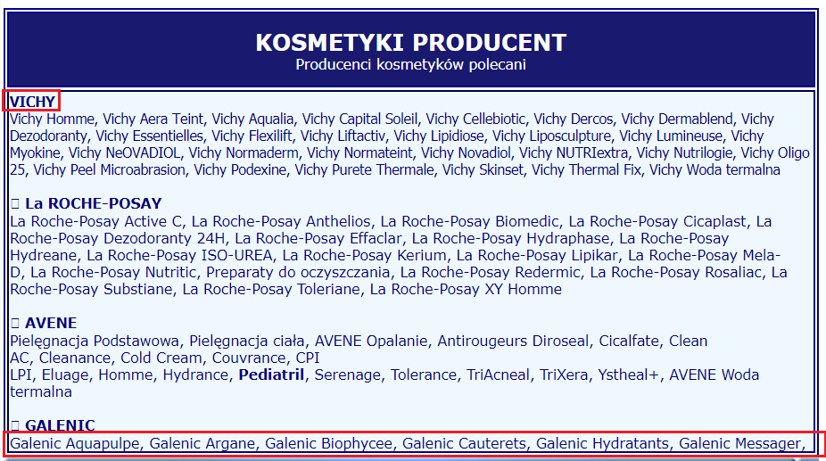
Sło-008 | Dostawa - kraj "AUSTRALIA" jest napisany mniejszą czcionką niż inne kraje. |  | 1. Otwórz przeglądarkę i przejdź na stronę http://www.aptekaslonik.pl/. 2. Z głównego panelu wybierz "DOSTAWA". Na górze strony są wymienione kraje, do których sklep wysyła zamówienia. Przyjrzyj się czcionkom listy. | Trivial | Produkcyjne | Windows 10, Przeglądarka Chrome Wersja 72.0.3626.109 64-bitowa | 20.02.2019 | Paulina Łopusiewicz
Sło-009 | FAQ - nieprawidłowy drugi cudzysłów przy słowie "POMOC". |  | 1. Otwórz przeglądarkę i przejdź na stronę http://www.aptekaslonik.pl/. 2. Z głównego panelu wybierz "FAQ". W górnej części strony pod numerem telefonu widnieje zdanie: Zapraszamy również do zapoznania się z sekcją "POMOC' - drugi cudzysłów jest nieprawidłowy. Powinno być: Zapraszamy również do zapoznania się z sekcją "POMOC". | Trivial | Produkcyjne | Windows 10, Przeglądarka Chrome Wersja 72.0.3626.109 64-bitowa | 20.02.2019 | Paulina Łopusiewicz
Sło-010 | Wyszukiwanie zaawansowane - nieprawidłowe sortowanie wyników według dawki. | Sortowanie wyników według dawki odbywa się poprzez porównanie tekstu a nie wartości liczbowej. Np.. Wartość "2" jest większa od wartości "10". | 1. Otwórz przeglądarkę i przejdź na stronę http://www.aptekaslonik.pl/. 2. Z lewej strony widoczna jest wyszukiwarka. Kliknij w napis "WYSZUKIWANIE ZAAWANSOWANE" - otworzy się strona umożliwiająca wyszukiwanie wg kryteriów. 3. W pole wyszukiwania wpisz "krem" i kliknij przycisk "SZUKAJ". 4. Pojawi się lista wyników. Kliknij na nagłówek "DAWKA" - pojawi się biały trójkąt, który powinien być skierowany kiedy lista produktów jest sortowana rosnąco, a w dół - gdy jest sortowana malejąco wg dawki. 5. Kilkukrotnie kliknij w nagłówek "DAWKA" i obserwuj jak sortowane są wyniki - wyniki nie są sortowane wg DAWKI. | High | Produkcyjne | Windows 10, Przeglądarka Chrome Wersja 72.0.3626.109 64-bitowa | 20.02.2019 | Paulina Łopusiewicz
Sło-011 | Wyszukiwanie zaawansowane - nie działa opcja wyszukiwania "od" konkretnej ceny. |  | 1. Otwórz przeglądarkę i przejdź na stronę http://www.aptekaslonik.pl/. 2. Z lewej strony widoczna jest wyszukiwarka. Kliknij w napis "WYSZUKIWANIE ZAAWANSOWANE" - otworzy się strona umożliwiająca wyszukiwanie wg kryteriów. 3. W pole wyszukiwania wpisz "tonik". 4. W pole "od" wpisz 45, a w pole "do 50. 5. Kliknij przycisk "SZUKAJ". 6. Pojawi się lista wyników. Klikniij na nagłówek "CENA" - pojawi się biały trójkąt, który powinien być skierowany kiedy lista produktów jest sortowana rosnąco, a w dół - gdy jest sortowana malejąco wg CENY. 7. Posortuj wyniki według ceny malejąco - widać, że cena nie przekracza 50 zł. 8. Posortuj wyniki według ceny rosnąco i pomiń wyniki które zawierają zamiast ceny "Zapytaj o dostępność. Pierwsze znalezione dostępne produkty są tańsze niż 45 zł - kryterium wyszukiwania "od" nie działa. | High | Produkcyjne | Windows 10, Przeglądarka Chrome Wersja 72.0.3626.109 64-bitowa | 20.02.2019 | Paulina Łopusiewicz
Sło-012 | Brak możliwości zapytania o dostępność produktu poprzez kliknięcie w napis przy produkcie "Zapytaj o dostępność". |  | 1. Otwórz przeglądarkę i przejdź na stronę http://www.aptekaslonik.pl/. 2. Z lewej strony widoczna jest wyszukiwarka. Kliknij w napis "WYSZUKIWANIE ZAAWANSOWANE" - otworzy się strona umożliwiająca wyszukiwanie wg kryteriów. 3. W pole wyszukiwania wpisz "tonik". Zobacz, że nie ma możliwości zaznaczenia, aby w wynikach pojawiły się tylko produkty dostępne. 4. Kliknij przycisk "SZUKAJ". 5. Pojawi się lista wyników. Przejrzyj strony z wynikami i znajdź wynik z napisem "Zapytaj o dostępność". 7. Wybierz jeden taki produkt i do niego przejdź. Spróbuj kliknąć w komunikat "Zapytaj o dostępność" - nic się nie dzieje. | Medium | Produkcyjne | Windows 10, Przeglądarka Chrome Wersja 72.0.3626.109 64-bitowa | 20.02.2019 | Paulina Łopusiewicz
Sło-013 | Rejestracja - brak walidacji pół w formularzu - można wpisać cokolwiek. |  | 1. Otwórz przeglądarkę i przejdź na stronę http://www.aptekaslonik.pl/. 2. Z prawej strony widać baner "Logowanie". Poniżej widać słowo "Rejestracja" - kliknij w nie. 3. Otworzy się strona z formularzem, który należy wypełnić aby się zarejestrować. 4. We wszystkie obowiązkowe pola zaznaczone gwiazdką wpisz kombinację znaków specjalnych i liczb np "@$123". 5. Kliknij przycisk zarejestruj się. Wyskakuje komunikat: "Rejestracja zakończona sukcesem ! Dziękujemy serdecznie za zarejestrowanie się w Aptece Słonik! Na podany adres email został wysłany link do aktywacji konta. Należy teraz sprawdzić swoją pocztę i kliknąć na link znajdujący się w emailu od Apteki Słonik. Jeśli po upływie 12 godzin nie otrzymasz linka do aktywacji, prosimy o kontakt z obsługą Apteki Słonik." | Highest | Produkcyjne | Windows 10, Przeglądarka Chrome Wersja 72.0.3626.109 64-bitowa | 20.02.2019 | Paulina Łopusiewicz
Sło-014 | Zmiana hasła - komunikat nie zawiera polskich znaków. |  | 1. Otwórz przeglądarkę i przejdź na stronę http://www.aptekaslonik.pl/. 2. Z prawej strony widać zakładkę Moje konto. Wybierz "Zmiana hasła". 3. Podaj stare hasło i w dwa kolejne pola wpisz to samo nowe hasło składające się z 3 znaków. 4. Kliknij przycisk "Zapisz". Pojawi się komunikat: " B��d - Has�o musi zawiera� conajmniej 4 znaki" - polskie znaki są zastąpione znakami zapytania. | Low | Produkcyjne | Windows 10, Przeglądarka Chrome Wersja 72.0.3626.109 64-bitowa | 20.02.2019 | Paulina Łopusiewicz
Sło-015 | Database error i MySQL Error podczas przeglądania produktów znajdujących się na podstronach z wynikami między 10 a 20 i próbie wrócenia do 10 strony z wynikami za pomocą przycisku "<<". | Treść błędu: "Database error: Invalid SQL: SELECT p.products_id, p.products_name, p.cena_netto, p.cena_brutto, p.dawka, p.dawka_jm, p.picture, s.postac FROM products p LEFT JOIN prod_postac s ON (p.postac_id = s.postac_id) WHERE 1=1 AND status = 0 and exists(select 1 from products_to_categories c where c.products_id = p.products_id and c.categories_id IN (56,70,71) ) ORDER BY p.products_name LIMIT 20 OFFSET -20 MySQL Error: 1064 (You have an error in your SQL syntax; check the manual that corresponds to your MySQL server version for the right syntax to use near '-20' at line 18) Session halted". | 1. Otwórz przeglądarkę i przejdź na stronę http://www.aptekaslonik.pl/. 2. Przejdź do dowolnej kategorii kosmetyków, której produkty mieszczą się na więcej niż 10 stronach z wynikami - np. wybierz "kremy do twarzy" z kategorii z lewej strony przeglądarki. 3. Na stronie z wynikami kliknij w przycisk ">>" - przekierowuje nas do 11 strony z wynikami. 4. Kliknij przycisk "<<" w celu przejścia do 10 strony - w przeglądarce wyskakuje błąd Database error i MySQL Error (treść w opisie). | Highest | Produkcyjne | Windows 10, Przeglądarka Chrome Wersja 72.0.3626.109 64-bitowa | 21.02.2019 | Paulina Łopusiewicz
Sło-016 | Zapytaj farmaceutę - brak polskich liter i literówka w komunikacie podczas próby wysłania pustego zapytania. | Komunikat ze znakiem zapytania zamiast polskiego znaku oraz literówką w słowie "wymagane": "Wymangane jest pole Imi� i nazwisko Wymangane jest pole adres e-mail Wymangane jest pole pytanie". | 1. Otwórz przeglądarkę i przejdź na stronę http://www.aptekaslonik.pl/. 2. Z prawej strony widać zakładkę Zapytaj farmaceutę. Kliknij poniżej w "Zapytaj farmaceutę". 3. Nie wpisuj nic w formularz tylko kliknij "Zadaj pytanie". Pojawia się komunikat ze znakiem zapytania zamiast polskiego znaku i literówką: "Wymangane jest pole Imi i nazwisko Wymangane jest pole adres e-mail Wymangane jest pole pytanie". | Low | Produkcyjne | Windows 10, Przeglądarka Chrome Wersja 72.0.3626.109 64-bitowa | 21.02.2019 | Paulina Łopusiewicz | 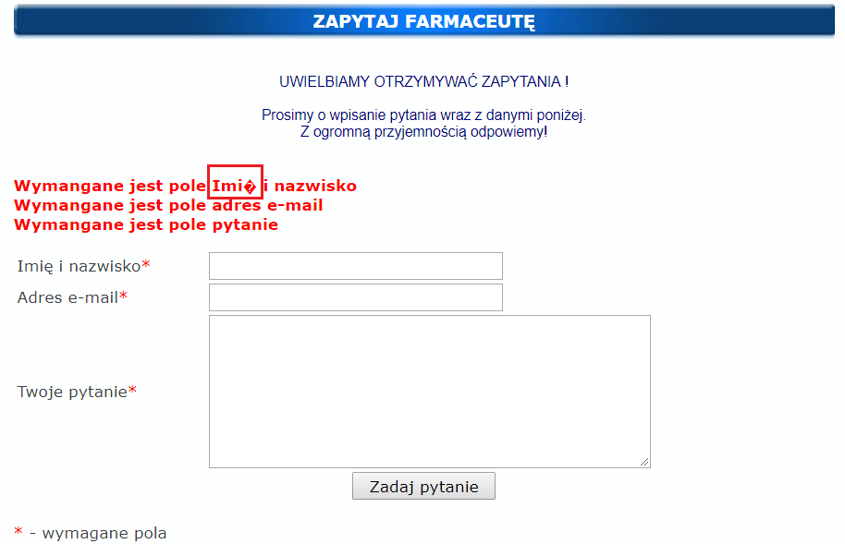
Sło-017 | Strona główna - baner Avene znajdujący się z prawej strony przeglądarki nie działa. |  | 1. Otwórz przeglądarkę i przejdź na stronę http://www.aptekaslonik.pl/. 2. Z prawej strony, pod napisem "Apteka kosmetyki" widać banery różnych marek. Znajdź baner "Avene" i kliknij w niego. Nic się nie dzieje, nie przekierowuje do tabeli z wymienionymi kategoriami produktów marki Avene. | Low | Produkcyjne | Windows 10, Przeglądarka Chrome Wersja 72.0.3626.109 64-bitowa | 21.02.2019 | Paulina Łopusiewicz

ULEPSZENIA (IMPROVEMENTS)

ID | Tytuł | Opis | Kroki reprodukcji | Priorytet | Środowisko testowe | System operacyjny i przeglądarka | Data zgłoszenia | Autor | Załączniki
Sło-018 | Strona główna - słaba jakość grafiki banerów, przycisków i zdjęć produktów podczas powiększenia strony. | Podczas powiększenia strony głównej Przyciski na panelu głównym oraz "SZUKAJ" pod wyszukiwarką, "ZALOGUJ", "ZAPISZ" i "WYPISZ" (z newslettera) są niewyraźne. | 1. Otwórz przeglądarkę i przejdź na stronę http://www.aptekaslonik.pl/. 2. Ustaw powiększenie przeglądarki na 150% i przyjrzyj się panelowi głównemu, banerom i zdjęciom produktów. | Low | Produkcyjne | Windows 10, Przeglądarka Chrome Wersja 72.0.3626.109 64-bitowa | 20.02.2019 | Paulina Łopusiewicz | 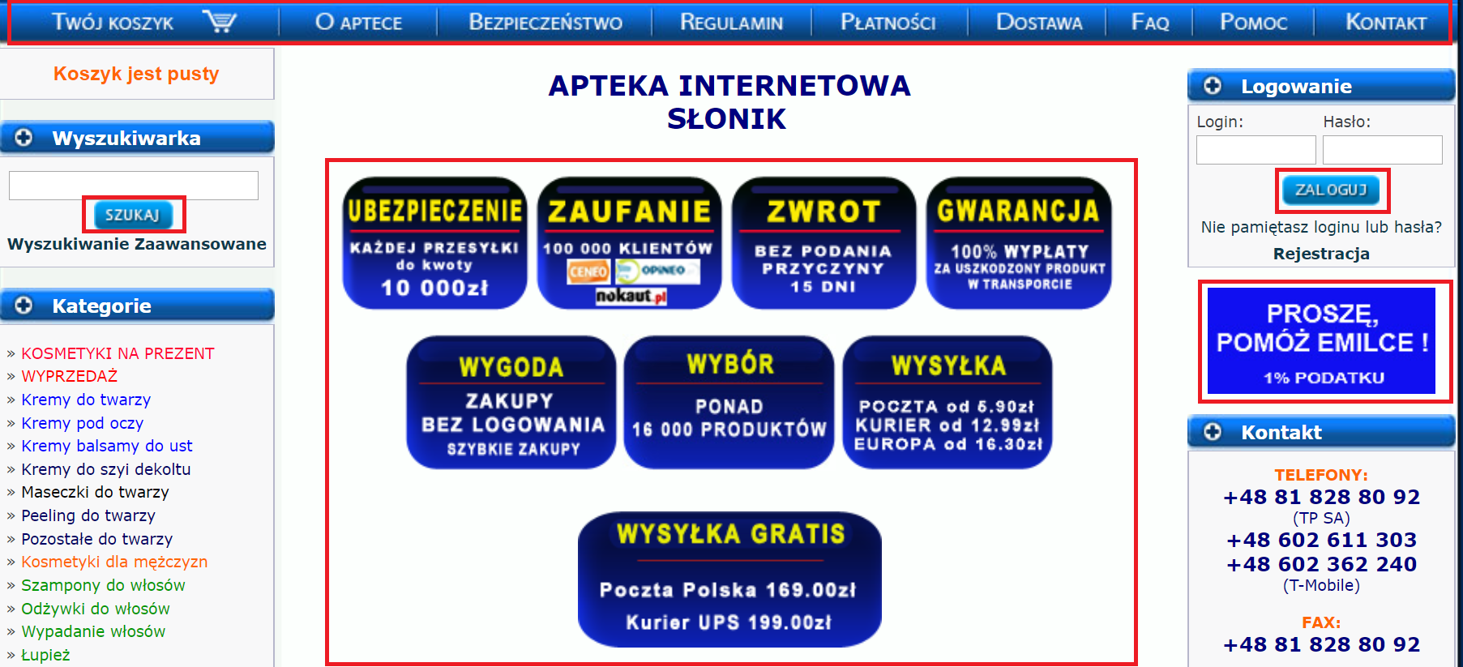
Sło-019 | Strona główna - tabele "KOSMETYKI PRODUCENT", "NOWOŚCI" i "FARMACEUTA POLECA RÓWNIEŻ" są szersze od tabel powyżej. | Tabele na stronie powinny być jednakowej szerokości - wygląda to bardziej estetycznie. | 1. Otwórz przeglądarkę i przejdź na stronę http://www.aptekaslonik.pl/. 2. Przyjrzyj się szerokości wszystkich tabel znajdujących się na stronie. | Low | Produkcyjne | Windows 10, Przeglądarka Chrome Wersja 72.0.3626.109 64-bitowa | 20.02.2019 | Paulina Łopusiewicz | 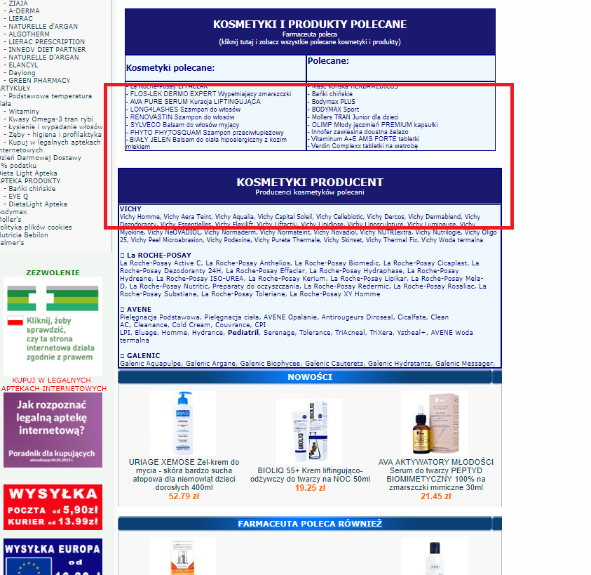
Sło-020 | Strona główna - tabele "NOWOŚCI" i "FARMACEUTA POLECA RÓWNIEŻ" - widać, że panel nagłówkowy tabel jest złączony z dwóch i wygląda nieestetycznie. |  | 1. Otwórz przeglądarkę i przejdź na stronę http://www.aptekaslonik.pl/. 2. Przyjrzyj się tabelom "NOWOŚCI" i "FARMACEUTA POLECA RÓWNIEŻ". | Low | Produkcyjne | Windows 10, Przeglądarka Chrome Wersja 72.0.3626.109 64-bitowa | 20.02.2019 | Paulina Łopusiewicz | 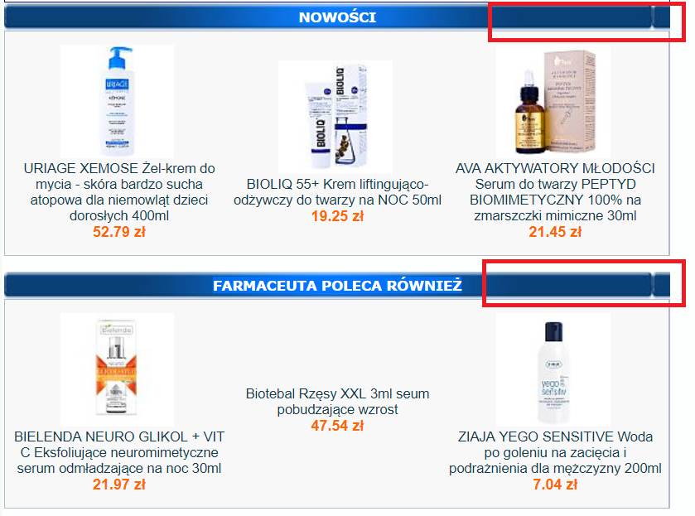
Sło-021 | Strona główna - brak odstępu pomiędzy tabelami "KOSMETYKI PRODUCENT" i "NOWOŚCI". |  | 1. Otwórz przeglądarkę i przejdź na stronę http://www.aptekaslonik.pl/. 2. Zjedź w dół strony do tabel "KOSMETYKI PRODUCENT" i "NOWOŚCI". | Low | Produkcyjne | Windows 10, Przeglądarka Chrome Wersja 72.0.3626.109 64-bitowa | 20.02.2019 | Paulina Łopusiewicz | 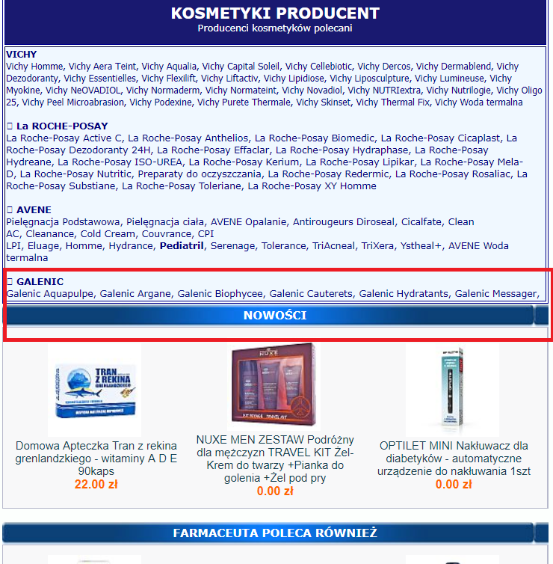
Sło-022 | Strona główna - niejednolite wyśrodkowanie tekstu w tabeli. |  | 1. Otwórz przeglądarkę i przejdź na stronę http://www.aptekaslonik.pl/. 2. Zjedź w dół strony do tabeli "KOSMETYKI I PRODUKTY POLECANE". Pod nagłówkiem w kolejnym wierszu teksty w obu kolumnach nie są jednakowo wyśrodkowane. | Trivial | Produkcyjne | Windows 10, Przeglądarka Chrome Wersja 72.0.3626.109 64-bitowa | 20.02.2019 | Paulina Łopusiewicz | 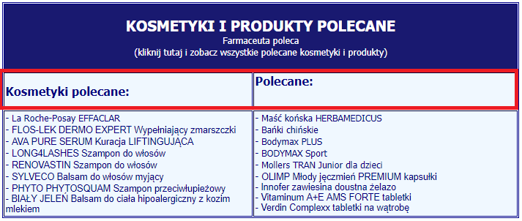
Sło-023 | O aptece - słabej jakości logo i zdjęcie apteki. | Podczas powiększania strony przeglądarki logo i zdjęcie się rozmazują. | 1. Otwórz przeglądarkę i przejdź na stronę http://www.aptekaslonik.pl/. 2. Z głównego panelu wybierz "O APTECE". 3. Zjedź do logo i zdjęcia apteki. | Medium | Produkcyjne | Windows 10, Przeglądarka Chrome Wersja 72.0.3626.109 64-bitowa | 20.02.2019 | Paulina Łopusiewicz
Sło-024 | Bezpieczeństwo, Regulamin, Dostawa - brak wyjustowania tekstu do obu stron. | Tekst jest wyjustowany do lewej strony - bardziej profesjonalnie wyglądał by wyjustowany do obu stron. | 1. Otwórz przeglądarkę i przejdź na stronę http://www.aptekaslonik.pl/. 2. Z głównego panelu wybierz "BEZPIECZEŃSTWO". Przyjrzyj się stronie. 3. Z głównego panelu wybierz "REGULAMIN". Przyjrzyj się stronie. 4. Z głównego panelu wybierz "PŁATNOŚCI". Przyjrzyj się stronie. | Low | Produkcyjne | Windows 10, Przeglądarka Chrome Wersja 72.0.3626.109 64-bitowa | 20.02.2019 | Paulina Łopusiewicz
Sło-025 | POMOC - bardzo słaba jakość zrzutów ekranów mających w teorii pokazać jak rozwiązać problem. |  | 1. Otwórz przeglądarkę i przejdź na stronę http://www.aptekaslonik.pl/. 2. Z głównego panelu wybierz "POMOC". Przyjrzyj się screenom zawartym w tabeli - są bardzo słabej jakości | Medium | Produkcyjne | Windows 10, Przeglądarka Chrome Wersja 72.0.3626.109 64-bitowa | 20.02.2019 | Paulina Łopusiewicz
Sło-026 | Wyszukiwanie zaawansowane - brak opcji umożliwiającej wyszukiwania tyko dostępnych produktów. | Lista wyników zawierająca bardzo dużo produktów niedostępnych utrudnia przeszukiwanie wyników. | 1. Otwórz przeglądarkę i przejdź na stronę http://www.aptekaslonik.pl/. 2. Z lewej strony widoczna jest wyszukiwarka. Kliknij w napis "WYSZUKIWANIE ZAAWANSOWANE" - otworzy się strona umożliwiająca wyszukiwanie wg kryteriów. 3. W pole wyszukiwania wpisz "tonik". Zobacz, że nie ma możliwości zaznaczenia, aby w wynikach pojawiły się tylko produkty dostępne. 4. Kliknij przycisk "SZUKAJ". 5. Pojawi się lista wyników. Przejrzyj strony z wynikami i zobacz, że wiele wyników zamiast ceny zawiera komunikat "Zapytaj o dostępność". | Medium | Produkcyjne | Windows 10, Przeglądarka Chrome Wersja 72.0.3626.109 64-bitowa | 20.02.2019 | Paulina Łopusiewicz

